Controller_시험 기획
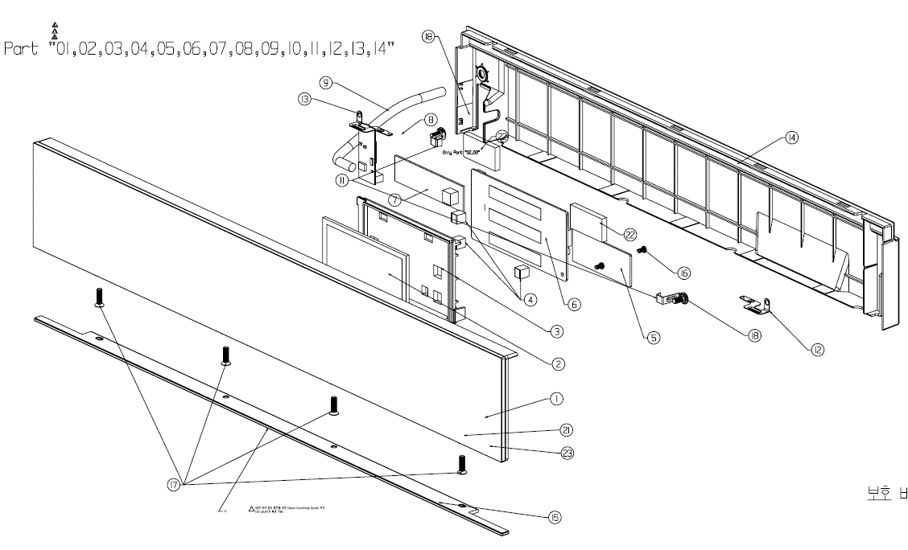
No | Part Type 2 | 구분 | 형상 | Part Name |  | 연구실 담당자 | 부품구분 |  |  |  | 품번 구분 | 검사항목 | 검사규격 LG(66)-B-4501-20 | 시험항목 | 시험방법 / 조건 | 협력사 | LG | 수량 | Remark
 |  |  |  |  | 포르투갈/그리스 Better |  | 4新 | 등급 | 핵심 | 신뢰성

11 | 절삭 | New |  | Controller Assembly,Touch | ACM76198218 | 오희영 |  | D | 2 |  | 조립 구조 | 구조/외관 | - | 구조/외관 확인 | 구조/외관에 결함없을 것 (도면 확인) Assembly 조립 상태 확인 할 것. (도면 확인) | - | - | 5 | LCD PCB SW 변경 외 변경점 없음 (언어 변경에 따른 SW 변경)
 |  |  |  |  |  |  |  |  |  |  |  |  | - | 제원 확인 | Spec에 만족할 것 (도면 확인) | ● | ● | 1
 |  |  |  |  |  |  |  |  |  |  |  | 성능 |  | Touch 동작 검사 | Touch 봉 Test | - | - | 3 | LCD PCB SW 변경 외 변경점 없음 (언어 변경에 따른 SW 변경)
 |  |  |  |  |  |  |  |  |  |  |  | 치수 | - | 주요 치수 측정 | Spec에 만족할 것 (도면 확인) - 두께, 중요치수 측정 | - | - | 3 | LCD PCB SW 변경 외 변경점 없음 (언어 변경에 따른 SW 변경)
 |  |  |  |  |  |  |  |  |  |  |  | 친환경 |  | XRF 측정 | 6대 유해물질 없을 것 | - | - | 1 | LCD PCB SW 변경 외 변경점 없음 (언어 변경에 따른 SW 변경)

04,05 품번 하위 부품 변경
⑥ EBR37653202→EBR37653205

SSOID
이름 | SSOID | 역할
강성훈 | sky.kang | 금형
김남진 | namjin83.kim | 금형
김정호 | jeongho7.kim | 금형
문성민 | sungmin.mun | 금형
박진용 | jinyoung62.park | 금형
필요한 인원 현재 시트에 ID와 역할 입력하여 변경부품 시트로 돌아가면 해당 인원들이 저장되어서 선택 가능
(SSOID 정보가 Part DMS등록시 필요하므로 기입 해야함.)
백민재 | minjae.baek | 금형
윤재교 | jk0829.yun | 금형
이민구 | mingu.lee | 금형
이창우 | changwoo.yi | 금형
이형철 | hyeongcheol1.lee | 금형
최국명 | kookmyoung.choi | 금형
최우수 | woosu.choi | 금형
하성훈 | seonghoon.ha | 금형
허광석 | ks.heo | 금형
김양원 | yangwon.kim | 부품개발
김윤호 | yunholge.kim | 부품개발
박근율 | gunryul.park | 부품개발
박노훈 | peter7.park | 부품개발
박재범 | jaebeom25.park | 부품개발
서원주 | wonjoo.seo | 부품개발
손영철 | yc.son | 부품개발
오원석 | wonseok01.oh | 부품개발
전일석 | ilsuk.jun | 부품개발
조용민 | yongmin.jo | 부품개발
차지훈 | jihoon.cha | 부품개발
천희준 | heejun.cheon | 부품개발
최명준 | myoungjun.choi | 부품개발
한석암 | seokam.han | 부품개발
황찬호 | Chanho.hwang | 부품개발
김형재 | hyungjae.kim | 부품품질
박영진 | zerojin.park | 부품품질
신민철 | mc100.shin | 부품품질
신진동 | jindong.shin | 부품품질
안수현 | suhyun.an | 부품품질
여승주 | stephen.yeo | 부품품질
위재원 | jw.wi | 부품품질
윤영훈 | younghun.youn | 부품품질
이봉석 | bongseok1.lee | 부품품질
장영찬 | chany.jang | 부품품질
조경래 | kyungrae2.jo | 부품품질
한정수 | jeongsoo.han | 부품품질
황보진우 | jinwoo.hwangbo | 부품품질
김건영 | kunyoung1.kim | 양산구매
김광화 | kwanghwa.kim | 양산구매
김정환 | jeonghwans.kim | 양산구매
김종길 | jongkil.kim | 양산구매
김진식 | jinsik1.kim | 양산구매
김진한 | jinhans.kim | 양산구매
김창수 | chs.kim | 양산구매
송봉현 | bonghyun.song | 양산구매
양귀열 | guiyul.yang | 양산구매
양정훈 | jeonghoon.yang | 양산구매
윤태승 | taeseung.yoon | 양산구매
이선희 | sh901.lee | 양산구매
이주현 | juhyun3.lee | 양산구매
정형규 | hyunggyu.jung | 양산구매
최홍석 | hongseok9949.choi | 양산구매
강나영 | nayeong.kang | 연구소
강성엽 | seongyeop.kang | 연구소
강태윤 | taeyun.kang | 연구소
고승민 | seungmin.go | 연구소
곽두영 | dooyeong.kwak | 연구소
권영대 | yd.kwon | 연구소
권현 | kwon.hyun | 연구소
길오성 | ohseong.gil | 연구소
김광국 | kwangkook.kim | 연구소
김규백 | kyubak.kim | 연구소
김대원 | big1.kim | 연구소
김대혁 | daehyeok.kim | 연구소
김대호 | deaho89.kim | 연구소
김도형 | figure.kim | 연구소
김동규 | dongkyu17.kim | 연구소
김동은 | deun.kim | 연구소
김무희 | moohee.kim | 연구소
김문겸 | moong.kim | 연구소
김민성 | minseong1.kim | 연구소
김민승 | minseung2.kim | 연구소
김민혁 | minhyeok93.kim | 연구소
김민혁 | minhyeok17.kim | 연구소
김민훈 | minhun.kim | 연구소
김보현 | qlqj.kim | 연구소
김상부 | sangboo.kim | 연구소
김선주 | sunju.kim | 연구소
김성우 | sungwoo186.kim | 연구소
김성준 | seongjun117.kim | 연구소
김소영 | sysy.kim | 연구소
김수정 | sujeong07.kim | 연구소
김수호 | suho1004.kim | 연구소
김시헌 | siheon.kim | 연구소
김영민 | youngmin93.kim | 연구소
김우현 | woohyeon.kim | 연구소
김윤석 | yoonseok.kim | 연구소
김재훈 | jaehun0.kim | 연구소
김정윤 | jungyoon.kim | 연구소
김정익 | jeongikk.kim | 연구소
김준기 | jungi.kim | 연구소
김중욱 | joongwook.kim | 연구소
김지영 | jiyoung2.kim | 연구소
김창훈 | ch41.kim | 연구소
김태규 | taegyu.kim | 연구소
김학재 | hj0324.kim | 연구소
김현민 | hyunmini.kim | 연구소
김호준 | hojun1.kim | 연구소
김희정 | heejung7.kim | 연구소
문영철 | yeongcheol.mun | 연구소
문재민 | jaemin.mun | 연구소
박근영 | geunyoung1.park | 연구소
박대은 | daeeun.pak | 연구소
박도영 | doyoung712.park | 연구소
박동빈 | dongbin.park | 연구소
박보희 | bohee.park | 연구소
박원희 | wonhee1111.park | 연구소
박장원 | jangwon.park | 연구소
박재균 | jaekyun04.park | 연구소
박종혁 | jonghyeok2.park | 연구소
박천비 | chunbee.park | 연구소
박해리 | haeri.park | 연구소
박현진 | hyunjin1012.park | 연구소
박형주 | hyungju.park | 연구소
배기덕 | kideok.bae | 연구소
배길한 | kilhan.bae | 연구소
배준석 | junseok.bae | 연구소
배현욱 | hyunwook.bae | 연구소
사공표 | pyo.sagong | 연구소
서성호 | sungho.seo | 연구소
서용진 | yongjin1991.seo | 연구소
서진혁 | jinhyeok.seo | 연구소
설동빈 | db.seol | 연구소
송세영 | seyoung.song | 연구소
송승용 | seungyong.song | 연구소
송윤성 | leo.song | 연구소
송형근 | hg.song | 연구소
신보창 | bochang.shin | 연구소
신용준 | yongjun.shin | 연구소
신우열 | woo10.shin | 연구소
신은호 | eunho.shin | 연구소
신장훈 | janghoon.shin | 연구소
안동권 | dongkwon.an | 연구소
안세정 | sejeong.ahn | 연구소
안재상 | jaesang.an | 연구소
양서광 | seokwang.yang | 연구소
양종화 | jonghwa.yang | 연구소
양형준 | heongjun.yang | 연구소
우대성 | daeseong.woo | 연구소
유인문 | inmun.yu | 연구소
유정수 | jeongsu325.yoo | 연구소
윤동훈 | donghoon.yoon | 연구소
윤석규 | seokgyu.yoon | 연구소
윤선중 | seonjung.youn | 연구소
이건영 | kunyoung.lee | 연구소
이내성 | naeseong.lee | 연구소
이누리 | nuree.lee | 연구소
이미지 | miji.lee | 연구소
이종수 | jongsu86.lee | 연구소
이태준 | taejoon.lee | 연구소
이형수 | hyeongsoo.lee | 연구소
이혜림 | amy.lee | 연구소
이호재 | hojae.lee | 연구소
이희진 | hjinny.lee | 연구소
임규태 | kyutae.lim | 연구소
임동현 | donghyun053.lim | 연구소
임재홍 | hong.lim | 연구소
장원제 | wonje.jang | 연구소
장재익 | jaeik.jang | 연구소
장주현 | juhyune.jang | 연구소
장지현 | jihyun1.jang | 연구소
전경주 | kyungjoo.jeon | 연구소
정대권 | daekwon.jeong | 연구소
정문혁 | munhyeok.jung | 연구소
정유헌 | yuheon.jung | 연구소
정종근 | jonggun.jung | 연구소
제환주 | 82hwanju.je | 연구소
조광희 | kh.cho | 연구소
조우인 | wooin.cho | 연구소
주현경 | hyunkyung.ju | 연구소
주홍수 | hongsu.ju | 연구소
천성호 | sh.cheon | 연구소
최선우 | seonu.choi | 연구소
최성규 | sunggyu.choi | 연구소
최세진 | sejin2.choi | 연구소
최유나 | una.choe | 연구소
최현준 | hyeonjoon.choi | 연구소
최호균 | hokyun.choi | 연구소
탁현대 | hyundae.tark | 연구소
하지명 | jimyeong.ha | 연구소
한보현 | bohyun.han | 연구소
한정훈 | junghun.han | 연구소
한형민 | hyungmin.han | 연구소
함성관 | sk.ham | 연구소
황종현 | jonghyun95.hwang | 연구소

PartDMS설명서
Project A
Project B (A파생)
전용_부품a
공용
개발 진행
정보 연동
신규
부품a 사용
결과
Part DMS 등록 시점 대상 부품의 개발이 완료된 경우
: 본 템플릿은 '신규 부품 등록용'이므로 등록 불필요
(Y)공용 선택, 부품a 등록
프로젝트 코드 |  | PL이 프로젝트 선정 후 템플릿 다운로드시 프로젝트 코드를 보여줌
부품 타입 |  | 가. Type 1. Y(공용) 1) 필수 : 부품프로젝트 코드 입력 - 부품프로젝트는 Start up or Running상태인 전용/이원화가 타 프로젝트에 선행 등록되어 있어야 함. - 공용은 해당 Proejct에서는 Actvitiy 수행을 하지 못하고, 동 기간에 개발 진행 중인 기등록된 부품의 정보를 참조만 할 수 있으며, 전용으로 등록된 Project에서만 Activity 완료처리를 할 수 있도록 되어 있음. - 사용 예 2. Y(전용), Y(이원화) 1) P/No 있을 시 필수 항목 - P/No, basis P/No(옵션), Q'ty , 변경점 , 변경 사유 , 비표준 사유, 장납기 여부, 등급 , 4신여부 ,APQP, 슈율관리, 고도화 Maker, DRBFM 실시, Part Approval,담당자 - 동일한 P/No가 전용 Type으로 DB에 있으면 에러 ( 이미 등록되어 진행중입니다. 공용/이원화로 등록해야 합니다. ) 2) P/No 없을 시 필수 항목 - 품명, 스펙, basis P/No (옵션), Q'ty , 변경점 , 변경 사유 , 비표준 사유, 장납기 여부, 등급 , 4신여부 ,APQP, 슈율관리, 고도화 Maker, DRBFM 실시, Part Approval,담당자 3) 이원화 대상 - 동일 부품의 복수 협력사 등록이 필요할 경우 선택
부품개발 프로젝트 코드 |  | 부품 Type이 Y(공용)이면 그전에 Y(전용)으로 등록되었던 동일 부품의 부품개발 프로젝트 코드 입력(Part DMS 추출 파일)
부품 P/No. |  | P/No를 알고 있을 경우 입력 모든 본부/사업부는 부품개발 WBS P/No 채번 필수이여야 함.
품명 (형상명) |  | 품명 기입(P/No 없을 시 필수 입력, P/No 있을 시 skip 가능)
부품 스펙 |  | 치수,부품스펙,표면 처리 방법 등 부품 스펙 기입(P/No 없을 시 필수 입력, P/No 있을 시 skip 가능)
기존 P/No. |  | P/No를 알고 있을 경우 입력
수량 |  | 0 아닌 아라비아 숫자로 입력
변경점 |  | Base부품 대비 변경점 기입 ex) 신규개발, 디자인 변경 등등
변경사유 (10자 이상) |  | 변경 사유 기입(한글기준 10자 이상 기입 필수)
표준/ 비표준 |  | 표준/비표준 부품 여부 기입
부품등급별 실행 Activity
비표준 사유 (10자이상) |  | 비표준 사유를 한글 10자 이상 입력
장납기 여부 |  | 환경에 따라 납기에 오래 걸려 관리가 필요한 부품들 기입,Lead Time 이슈 사전 점검용 (실 Activity 진행 없음)
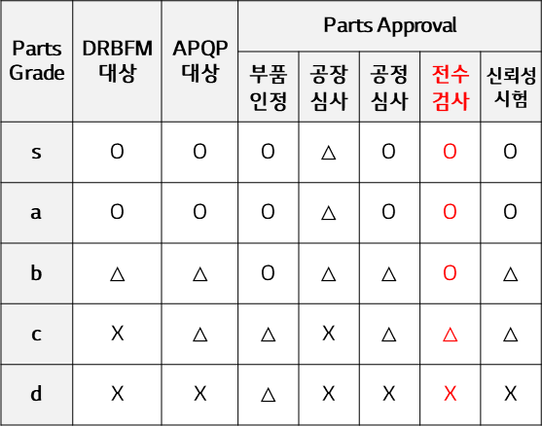
등급 |  | 1. s, a : 핵심 Activity 필수 2. b : 핵심 Activity 필수 (단, DRBFM, APQP는옵션--> 할수도 있고, 안할 수도 있어서 Data 관리가 필요함 3. c,d : 일반 Activity 수행
4신 여부 |  | 1. "Y" 가능 조건 : 선행부품 모듈 개발 type이 "전용" or "선행부품모듈" 인 경우만 해당 나머지는 에러 처리함
수율 관리 |  | 수율 관리 대상 부품인지 기입 1. 수율관리가 "N"이고, APQP가 "N"이면 - 양산성 계획 수립, 양산성 검증, 수율점검 Activity 수행하지 않음 2. 수율관리가 "N"이고, APQP가 "Y"이면 - PV 수율점검, Pre-MP 수율점검 Activity 수행하지 않음 - 양산성계획 수립시 Event,차수 생성할 필요 없이 산출물만 등록해서 종료처리 할 수 있어야 한다. => 일반Activity - 양산성 검증 Activity 수행하나 산출물만 등록해도 된다. => 일반Activity
( O : Necessary, △ : Optional)
APQP (Advanced Product Quality Planning) |  | 선행 품질 관리 기법으로 고객이 요구하는 협력사 품질 시스템 구축 및 개발단계 선행 부품 품질을 확보하는 활동(해당 부품이면 Y)
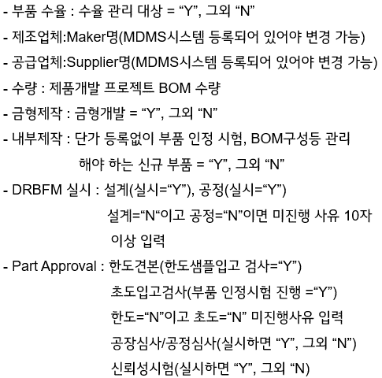
고도화 |  | 고도화대상 부품은 반도체/PCB에 한하며, 신규 부품 개발 본부별 현 수준과 비교하여 선정함
양산처 |  | 양산 업체명 기입 (P/No 없을 시 필수)
금형개발 |  | 금형제작을 N 으로 설정하면 - 금형제작 Activity를 수행하지 않는다.
사내제작 [In-House] / 직거래 |  | 내작/직거래 여부를 Y 로 설정하면 - 단가 등록 Activity를 수행하지 않는다.
DRBFM 실시 | 설계 | 설계 DRBFM 실시 여부 기입
 | 공정 | 공정 DRBFM 실시 여부 기입
 | 미진행 사유 | 둘다 "N"일 경우는 사유를 입력해야 한다.
부품 인정 | 한도샘플 | 한도 견본으로 입고 검사하는 경우, 주로 인쇄물
 | 초품인정 | 대부분 해당, 실행 여부 구분 (DQMS로 진행되면 "Y")
 | 인정미진행사유 (10자 이상) | 한도, 초품인정 "N"일경우 사유가 입력되어야 한다. (ex: 법인 CKD 직도입) → 부품품질 담당자가 부품인정 결과 Activity 직접 Closing (관련 서류 첨부)
 | 공장실사 | 공장실사 필요여부에 따라 Y/N 기입 등급이 c,d 이면 "N"
 | 공정심사 | 공정심사 필요여부에 따라 Y/N 기입 등급이 s,a 이면 "Y", 등급이 d 이면 "N"
 | 신뢰성 시험 | 등급이 s,a 이면 "Y", 등급이 d 이면 "N"
담당자 (인원수 최대 15명 세팅) | 역할 | 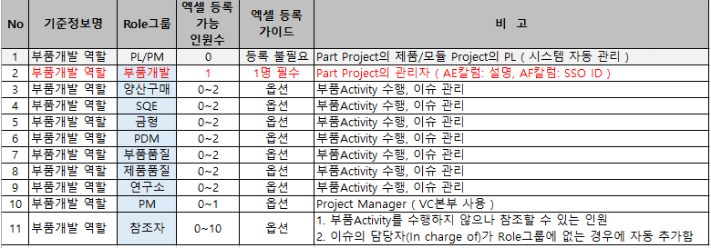 1. 필수 Role(WBS Owner에 있는 Role)은 반드시 포함되어 있어야 함 2. Role별 담당자가 여러명인 경우는 Role/Name/SSO ID를 추가해서 등록 요망 3. SSO ID, Role은 필수, Name은 옵션 4. H&A 본부: Role 필수 입력 담당자: 부품개발, 양산구매, 연구소, 부품품질 선택 입력 담당자: 금형
 | 이름
 | SSO ID

